복습
시도별 주민등록 세대

대분류 | 소분류 | 2012 |  |  |  |  |  |  | 자료출처
서울/경기 | 서울 | 3540492 | 3570228 | 3623929 | 3714697 | 3780305 | 3871024 | 3978938 | 경상남도 주민등록인구통계, 전라북도 주민등록인구통계, 경기도 주민등록인구통계, 인천광역시 주민등록인구통계, 서울특별시 주민등록인구통계, 충청북도 주민등록인구통계, 제주특별자치도 주민등록인구통계, 광주광역시 주민등록인구통계, 대전광역시 주민등록인구통계, 부산광역시 주민등록인구통계, 대구광역시 주민등록인구통계, 충청남도 주민등록인구통계, 경상북도 주민등록인구통계, 강원도 주민등록인구통계, 울산광역시 주민등록인구통계
 | 경기 | 3052102 | 3191089 | 3394937 | 3592144 | 3748325 | 3910886 | 4068786
1. 다음을 각각 병합하고 가운데 맞춤하세요
- A5~ A7, A9~A11, A12~A14, A15~A19
2. D4~i4에 각각 2012,2013,.., 2016이 나타나게 하시오.
3. J5~J20을 병합하고 가운데 맞춤하시오. 그런다음 맞춤->맞춤->텍스트조정-> 텍스트줄 바꿈 하시오
4. H24에 작성자 이름을 한자로 입력한 후, I24와 병합하고 가운데 맞춤하세요
5. H25에오늘 날짜를 입력하고 20XX년 X월 XX일 형식으로 나타나게 한 후, i25와 병합하고 가운데 맞춤하세요
6. H26에 자신의 전화번호를 입력한 후, i26과와 병합하고 가운데 맞춤하세요
7. 2행(가로)의 높이를 30으로 변경하시오.
8. A2~J2 을 병합하고 가운데 맞춤한 다음, 스타일 '제목1＇으로 변경하시오.
9. A열 앞에 한 열(세로)을 삽입하시오
 | 인천 | 829164 | 845739 | 872057 | 891606 | 908673 | 933686 | 965302
강원도 | 강원도 | 521728 | 531123 | 5386130 | 552319 | 563355 | 574019 | 583890
전라도 | 광주 | 430376 | 349620 | 449469 | 460647 | 469847 | 481935 | 495065
 | 전라북도 | 645798 | 656185 | 658563 | 672111 | 675145 | 683683 | 692574
 | 전라남도 | 723932 | 728837 | 731087 | 737207 | 741768 | 751732 | 758147
충청도 | 대전 | 439312 | 450489 | 463270 | 479916 | 492068 | 505650 | 518039
 | 충청북도 | 491781 | 499739 | 508561 | 522501 | 534231 | 547213 | 561762
 | 충청남도 | 641499 | 653610 |  | 6919660 | 736328 | 756073 | 774490
경상도 | 부산 | 1199804 | 1210902 | 1219902 | 1236262 | 1251069 | 1270612 | 1288671
 | 대구 | 805779 | 815709 | 827177 | 845242 | 853142 | 865766 | 875173
 | 울산 | 322838 | 331502 | 338845 | 348058 | 356143 | 365197 | 373114
 | 경상북도 | 943498 | 954933 | 964032 | 974099 | 985475 | 1006080 | 1030265
 | 경상남도 | 999572 |  | 1043704 | 1074004 | 1096069 | 1129320 | 1153979
제주도 | 제주 | 177600 | 183248 | 188760 | 194855 | 199989 | 204635 | 208424

 |  |  |  |  |  | 작성자
 |  |  |  |  |  | 날짜
 |  |  |  |  |  | 전화번호

복습 (답)
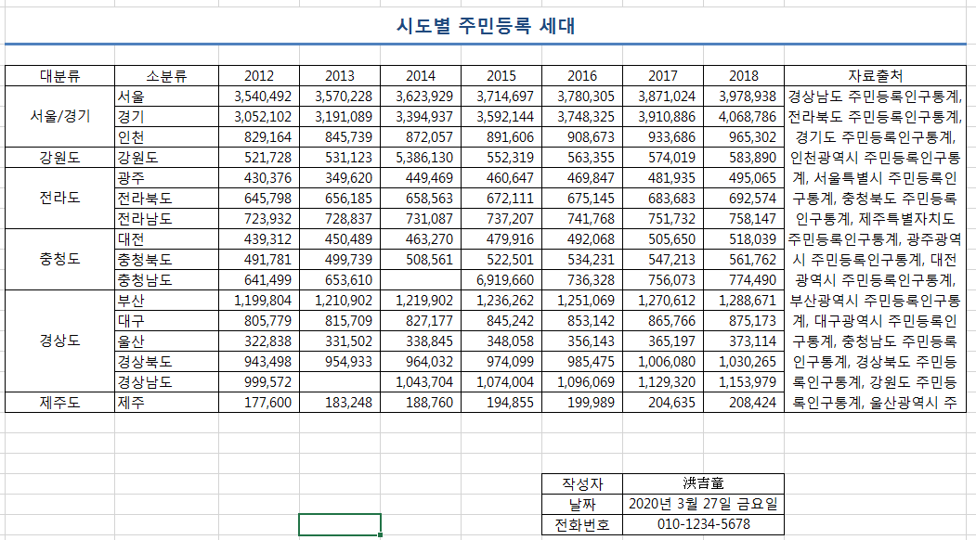

기초실습 (답)
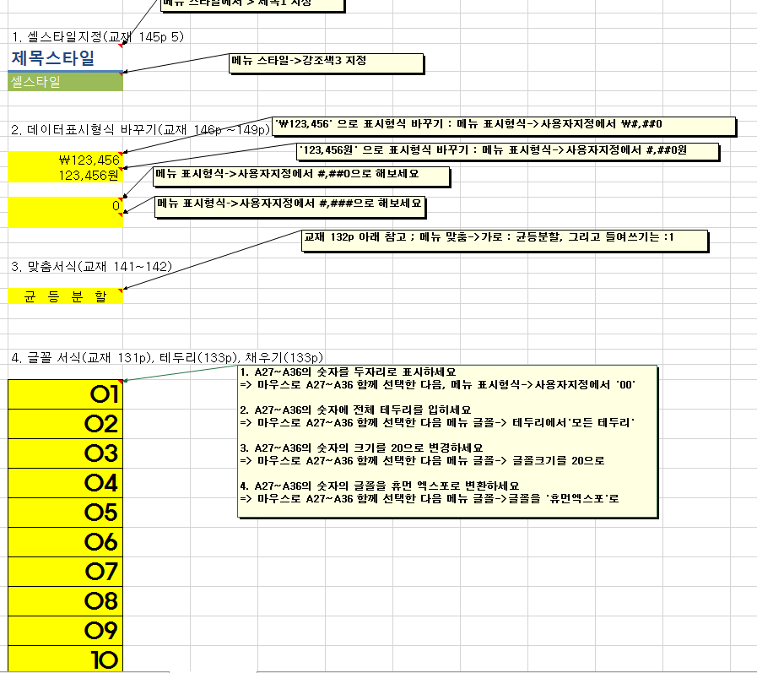
데이터 표식형식 실습

표실습1 (답)
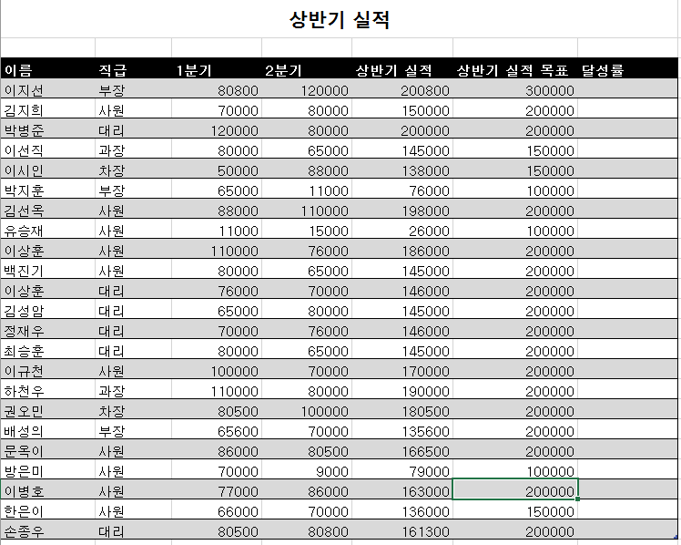

표실습2(답)
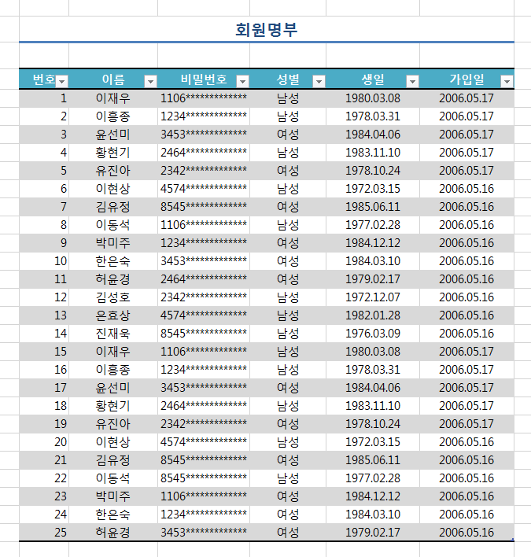

사용자지정 (답)
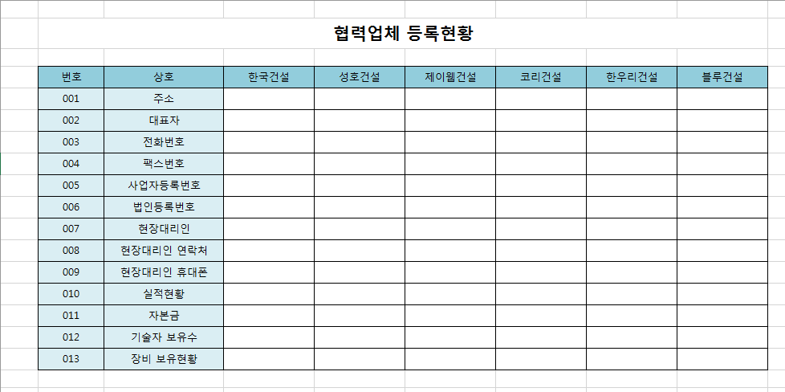

과제 (답)
